Projekt
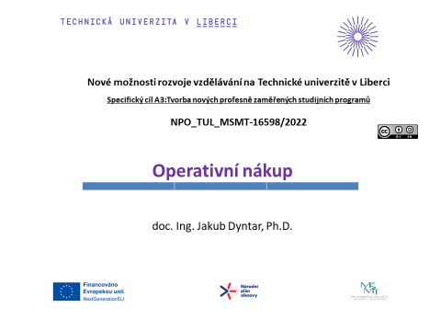

Řešení 1
Průběh skladovacích nákladů
 | Příklad_1!#REF!
 | 1
Průběh objednacích nákladů
 | Příklad_1!#REF!
 | 1
Průběh zásoby na skladě
 | Příklad_1!#REF! | Příklad_1!#REF!
 | 1 | 1
Průběh celkových nákladů
 | Příklad_1!#REF!
 | 1
Úkol: | Poptávka po jistém produktu byla stanovena na 10 000 tun za rok. Cena výrobku je 9 000 Kč/tunu. Skladovací náklady jsou 15% z průměrné zásoby v Kč za rok, náklady na jedno pořízení 8 500 Kč/obj. Spočtěte optimální velikost objednávky, délku dodacího cyklu, počet objednávek a celkové náklady spojené s pořízením a udržováním zásoby.

S | 10,000 | tun
T | 1 | rok
c | 9,000 | Kč/tunu
ns | 0 | z Q/2 v Kč za rok
nj | 8,500 | Kč/obj
Q* | 355 | tun
o* | 28 | objednávek
tc* | 13 | dnů
N(Q*) | 479,062 | Kč

Řešení 2
Úkol: | Poptávka po jistém produktu byla stanovena na 500 ks za měsíc. Skladovací náklady jsou 25% z průměrné zásoby v Kč za rok, náklady na jedno pořízení 1 100 Kč/obj. Cena výrobku je 100 Kč/ks. Výrobky mohou být odebírány pouze v baleních po 50 kusech. Spočtěte optimální velikost objednávky a celkové náklady spojené s pořízením a udržováním zásoby.

Průběh celkových nákladů
 | Příklad_2!#REF!
 | 1

S | 500 | ks
T | 1 | měsíc
c | 100 | Kč/ks
ns | 0.25 | z Q/2 v Kč za rok
nj | 1,100 | Kč/obj
q | 50 | ks
Přepočet ns | 0.02083 | z Q/2 v Kč za měsíc
Q* | 727 | ks
k*q<Q* | 700 | ks
k*q>Q* | 750 | ks
N(k*q<Q*) | 1,514.88 | Kč
N(k*q>Q*) | 1,514.58 | Kč

Řešení 4
Úkol: | V tabulce níže vidíte předpokládanou spotřebu 10 položek v období 5 měsíců a jejich cenu.Skladovací náklady jsou 19% z průměrné zásoby v Kč za rok, náklady na jedno pořízení 1 400 Kč/obj. Omezení kapitálovými prostředky bylo vyklakulováno na 400 000Kč. Spočtěte optimální velikosti objednávek, délky dodacích cyklů, počty objednávek a celkové náklady spojené s pořízením a udržováním zásoby.

 | Položka i | S[kg] | Cena[Kč/kg] | Odmocnina(Si*ci) | Q* [kg] | o* [objednávek] | tc* [dny] | N(Q*) [Kč] | Q*/2*c [Kč]
 | 1 | 11000 | 62 | 825.83291288 | 1,074 | 10 | 15 | 16,974 | 33,295
 | 2 | 56 | 1450 | 284.95613698 | 16 | 4 | 42 | 5,857 | 11,488
 | 3 | 785 | 185 | 381.08398025 | 166 | 5 | 32 | 7,833 | 15,364
 | 4 | 195000 | 7 | 1168.3321446 | 13,458 | 14 | 10 | 24,014 | 47,103
 | 5 | 386 | 245 | 307.52235691 | 101 | 4 | 39 | 6,321 | 12,398
 | 6 | 38 | 13800 | 724.15467961 | 4 | 9 | 17 | 14,885 | 29,195
 | 7 | 6400 | 655 | 2047.4374227 | 252 | 25 | 6 | 42,084 | 82,545
 | 8 | 1350 | 2350 | 1781.1513131 | 61 | 22 | 7 | 36,610 | 71,810
 | 9 | 2350 | 895 | 1450.2585976 | 131 | 18 | 8 | 29,809 | 58,469
 | 10 | 452000 | 2 | 950.78914592 | 38,332 | 12 | 13 | 19,543 | 38,332
 |  |  | Suma | 9922 |  |  |  | Suma | 400,000
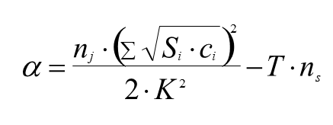
T | 5 | měsíců
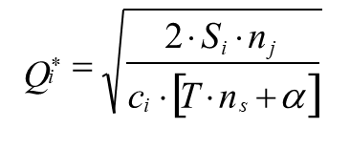
ns | 0.19 | z Q/2 v Kč za rok
nj | 1,400 | Kč/obj
Přepočet ns | 0.01583 | z Q/2 v Kč za měsíc
K | 400,000 | Kč
Alfa | 0.35149316576

Řešení 5
Úkol: | V tabulce níže vidíte předpokládanou spotřebu 10 položek v období 17 měsíců a jejich cenu. Skladovací náklady jsou 19% z průměrné zásoby v Kč za rok, náklady na jedno pořízení 1 200 Kč/obj. Spočtěte optimální velikosti objednávek, délky dodacích cyklů, počty objednávek a celkové náklady spojené s pořízením a udržováním zásoby za předpokladu, že počet objednávek je omezen na 70.

 | Položka i | S[kg] | Cena[Kč/kg] | Odmocnina(Si*ci) | Q* [kg] | o* [objednávek] | tc* [dny] | N(Q*) [Kč] | S/Q* [objednávek]
 | 1 | 11000 | 62 | 825.83291288 | 1,888 | 6 | 88 | 22,745 | 6
 | 2 | 56 | 1450 | 284.95613698 | 28 | 2 | 254 | 7,848 | 2
 | 3 | 785 | 185 | 381.08398025 | 292 | 3 | 190 | 10,496 | 3
 | 4 | 195000 | 7 | 1168.3321446 | 23,656 | 8 | 62 | 32,178 | 8
 | 5 | 386 | 245 | 307.52235691 | 178 | 2 | 235 | 8,470 | 2
 | 6 | 38 | 13800 | 724.15467961 | 7 | 5 | 100 | 19,944 | 5
 | 7 | 6400 | 655 | 2047.4374227 | 443 | 14 | 35 | 56,390 | 14
 | 8 | 1350 | 2350 | 1781.1513131 | 107 | 13 | 41 | 49,056 | 13
 | 9 | 2350 | 895 | 1450.2585976 | 230 | 10 | 50 | 39,943 | 10
 | 10 | 452000 | 2 | 950.78914592 | 67,381 | 7 | 76 | 26,186 | 7
 |  |  | Suma | 9922 |  |  |  | Suma | 70
T | 17 | měsíců
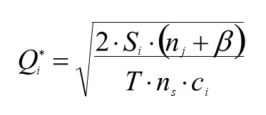
ns | 0.19 | z Q/2 v Kč za rok
nj | 1,200 | Kč/obj
Přepočet ns | 0.01583 | z Q/2 v Kč za měsíc
O | 70 | objednávek
Beta | 1503.6564796

